dados
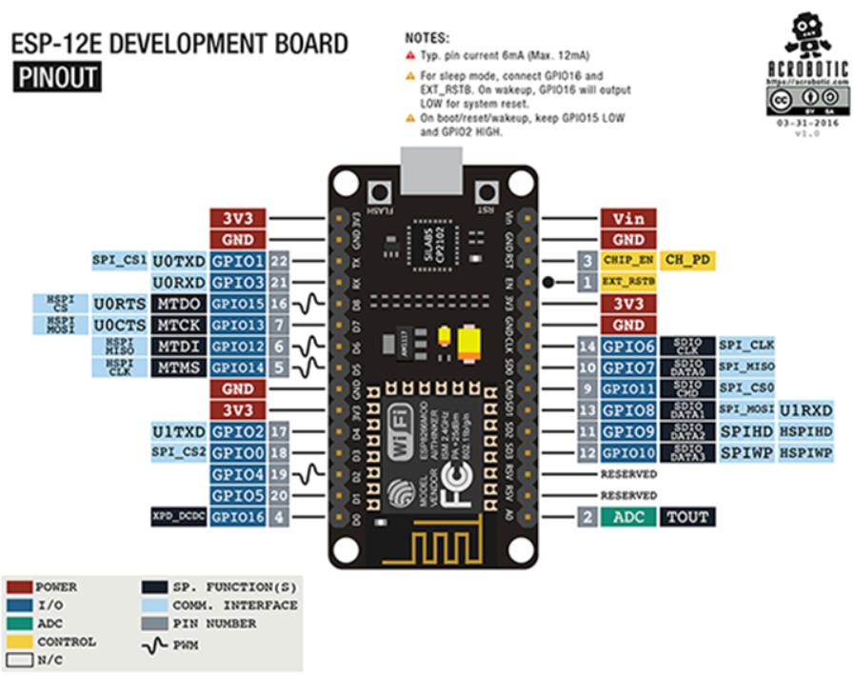
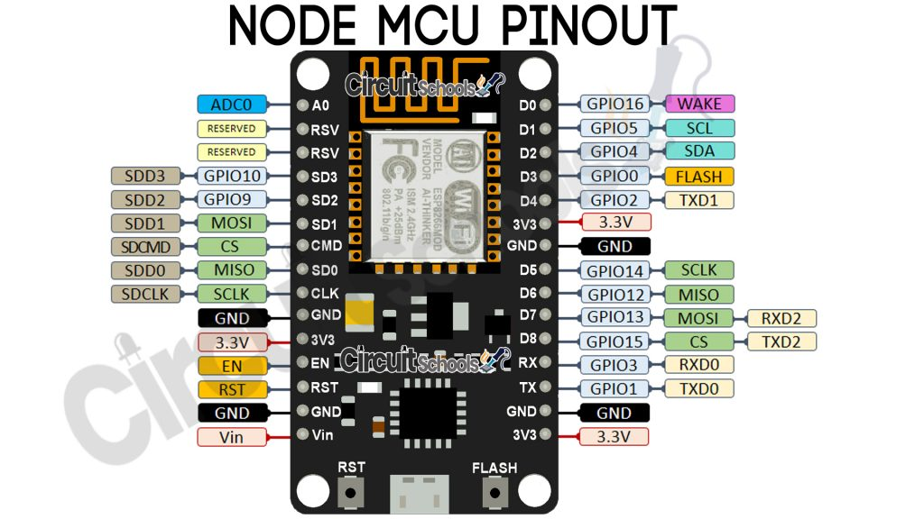
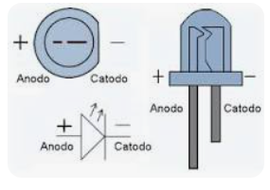
Faixa de frequência: 2.4 GHz
• Taxa de transmissão: 110 à 460 Mbps
• Transmissão wireless nos padrões: IEEE 802.11b, IEEE 802.11g e IEEE 802.11n
• Alimentação por cabo Micro-USB: 4,0 a 9,0 V em tensão contínua
• Protocolo de comunicação: Serial UART
• Tensão lógica: 3,3 V
• Corrente consumida: mínimo de 70 mA (standby) e máximo de 220 mA
• Conversor A/D: 10 bits e Vin 0 1 V em tensão contínua
• GPIO (Portas lógicas utilizadas para controle e recepção de dados): 13 portas

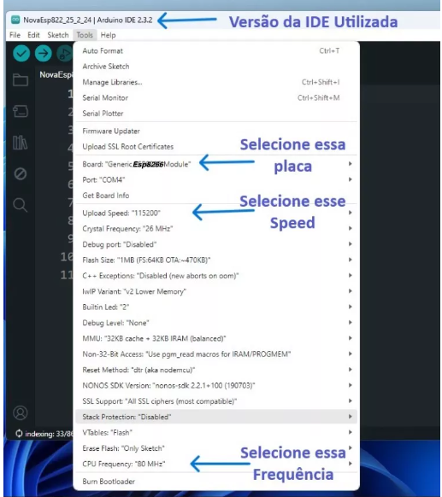
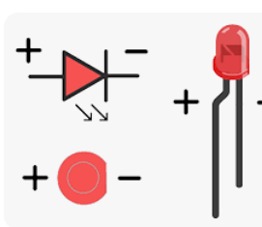

 | PROBLEMAS
 | D5, D6 | NÃO RODA, dá WDT RESET
 | D0, D1, D5 | NÃO ENERGIZA LED

 | digitalWrite NÃO funcionou com os GPIOs 6, 7, 8, 11 e o ADC (A0)
 | digitalRead NÃO funcionou com os GPIOs 1, 3, 6, 7, 8, 11 e o ADC (A0)
 | analogWrite NÃO funcionou com os GPIOs 6, 7, 8, 11 e o ADC (A0) (Os GPIOs 4, 12, 14, 15 possuem PWM por hardware os demais por software)
 | analogRead funcionou apenas com o ADC (A0)

 | 6, 7, 8, 11 não funcionam para os quatro comandos acima
 | https://www.fernandok.com/2018/05/nodemcu-esp8266-detalhes-e-pinagem.html

_PI_IV_R0
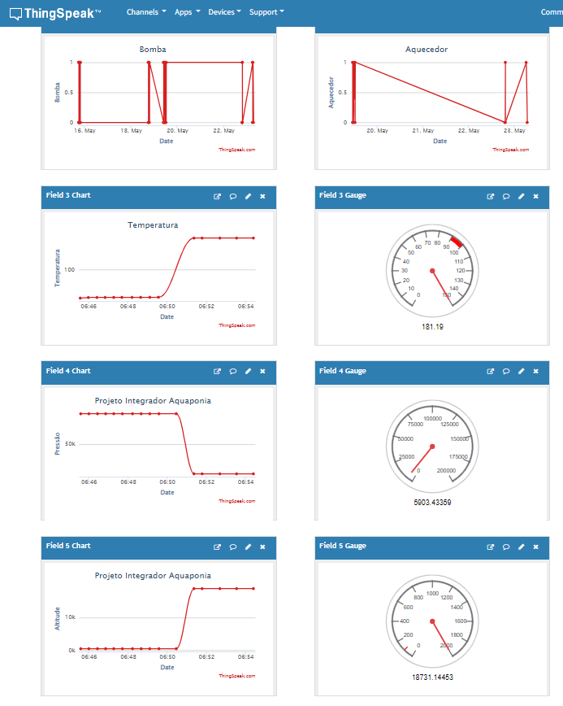
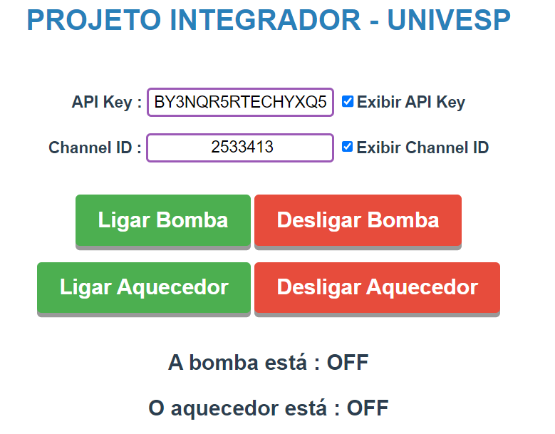
//Arquivo: PI002.ino 23/05/2024
//Tipo: Codigo-fonte para NodeMCU atraves da IDE do Arduino
//Autor: Pedro Otávio Sampaio Torres
//Descricao: Projeto integrador - Automacao aquaponia HTTP

#include <ESP8266WiFi.h> //Biblioteca REDE WIFI
#include <Wire.h>
#include <SPI.h>
#include <Adafruit_Sensor.h>
#include <Adafruit_BMP280.h>
#include "ThingSpeak.h" //Biblioteca do API

#define BMP_SCK 13
#define BMP_MISO 12
#define BMP_MOSI 11
#define BMP_CS 10
Adafruit_BMP280 bme; // I2C

IPAddress ip(192, 168, 10, 50); //IP definido ao NodeMCU
IPAddress gateway(192, 168, 10, 114); //IP do roteador
IPAddress subnet(255, 255, 255, 0); //Mascara da rede
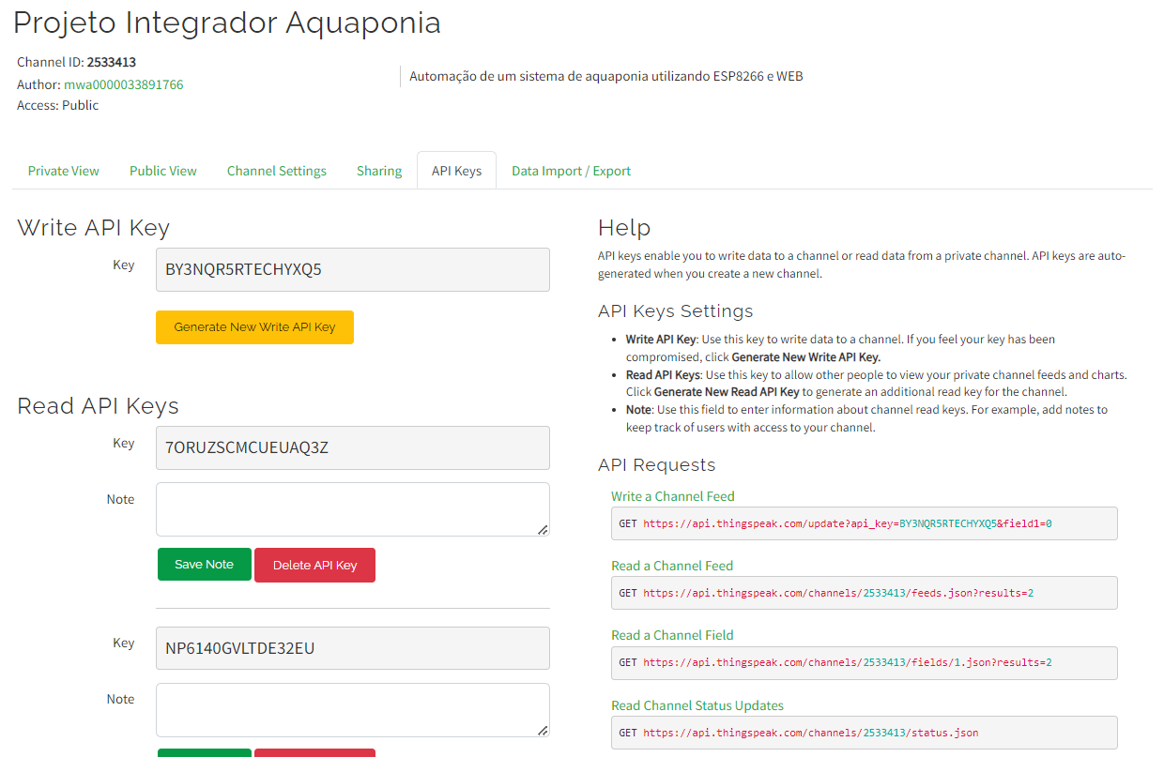
WiFiServer server(80); //Criando o servidor web na porta 80

const char* ssid = "ALGAR_Torres2023"; //Nome do WIFI
const char* password = "t0rres!001"; //Senha WIFI

const int pina = 0; //Pino conectado ao LED 2 - D3
const int pinb = 2; //Pino conectado ao LED 1 - D4
unsigned long channel = 2533413; //Channel = variável com ID no ThingSpeak
unsigned int field1 = 1; //field1 = variavel indica qual field (1)
unsigned int field2 = 2; //field1 = variavel indica qual field (1)
WiFiClient client;
const char * myWriteAPIKey = "BY3NQR5RTECHYXQ5";
String myStatus = "";

void setup() {
Serial.begin(115200);
delay(100);

pinMode(pina, OUTPUT); //--> declarando pina como saida
pinMode(pinb, OUTPUT); //--> declarando pina como saida
digitalWrite(pina, LOW); //--> tornando zero a saida pina
digitalWrite(pinb, LOW); //--> tornando zero a saida pinb

WiFi.begin(ssid, password); //Aguardando conexão
Serial.println("");
Serial.print("Conectando");
while (WiFi.status() != WL_CONNECTED) {
Serial.print(".");
}

Serial.println("");
Serial.print("Conectado em : ");
Serial.println(ssid);
Serial.print("Endereço IP: ");
Serial.println(WiFi.localIP());
Serial.print("Netmask: ");
Serial.println(WiFi.subnetMask());
Serial.print("Gateway: ");
Serial.println(WiFi.gatewayIP());

Serial.println(F("BMP280 test"));

if (!bme.begin(0x76)) {
Serial.println("Sensor BMP280 não encontrado!");
while (1);
}
//----------------------------------------ThingSpeak.begin(client)
ThingSpeak.begin(client);
}

void loop() {

Serial.print("Temperatura = ");
Serial.print(bme.readTemperature());
Serial.println(" *C");

Serial.print("Pressão = ");
Serial.print(bme.readPressure());
Serial.println(" Pa");

Serial.print("Altitude = ");
Serial.print(bme.readAltitude(1013.25)); // ajustar para a altirude do local da instalação
Serial.println(" m");

// set the fields with the values
ThingSpeak.setField(3, bme.readTemperature());
ThingSpeak.setField(4, bme.readPressure());
ThingSpeak.setField(5, bme.readAltitude(1013.25));
// set the status
ThingSpeak.setStatus(myStatus);
// write to the ThingSpeak channel
int x = ThingSpeak.writeFields(channel, myWriteAPIKey);
if(x == 200){
Serial.println("Channel update successful.");
}
else{
Serial.println("Problem updating channel. HTTP error code " + String(x));
}

Serial.println();
delay(2000);

int statusCode = 0;
int est_bba = ThingSpeak.readFloatField(channel, field1); //--> Pega ultimo estado field1
int est_aqu = ThingSpeak.readFloatField(channel, field2); //--> Pega ultimo estado field2

statusCode = ThingSpeak.getLastReadStatus(); //--> Verifica se leitura do status foi bm sucedida
if(statusCode == 200){
if(est_bba == 1){
digitalWrite(pina, HIGH);
Serial.println("Bomba ligada");
}
else if(est_bba == 0){
digitalWrite(pina, LOW);
Serial.println("Bomba desligada");
}
Serial.print("O último estado da bomba no API é : ");
Serial.println(est_bba);
if(est_aqu == 1){
digitalWrite(pinb, HIGH);
Serial.println("Aquecedor ligado");
}
else if(est_aqu == 0){
digitalWrite(pinb, LOW);
Serial.println("Aquecedor desligado");
}
Serial.print("O último estado do aquecedor no API é : ");
Serial.println(est_bba);
}
else {
Serial.println("Problem reading channel. HTTP error code " + String(statusCode));
}
delay(15000);
}

